Table 2
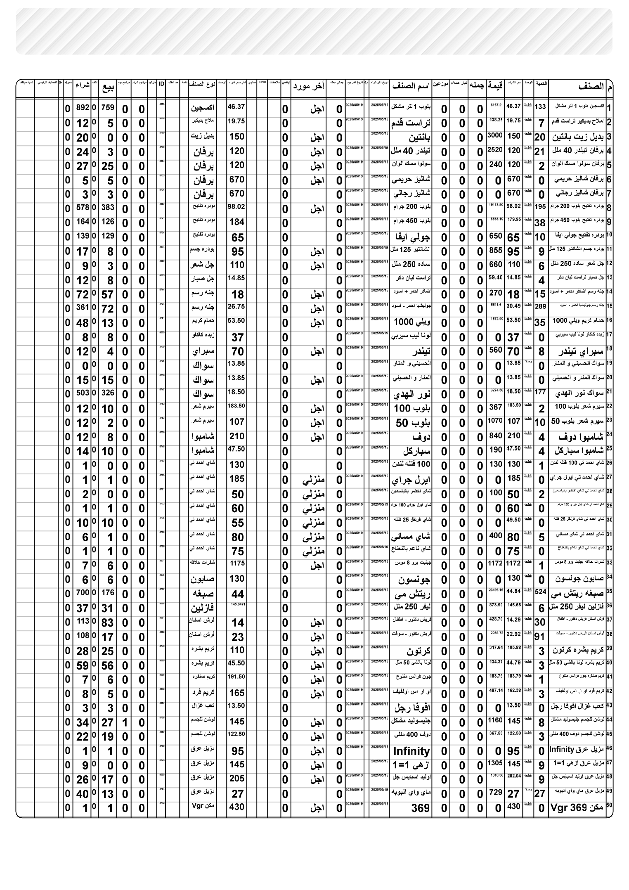
PM ٠٧:٤٣ | ٢٠٢٦/٠٨/٢٠

